Bénin
 | Bénin - COURBE DES TAUX 27/01/2023

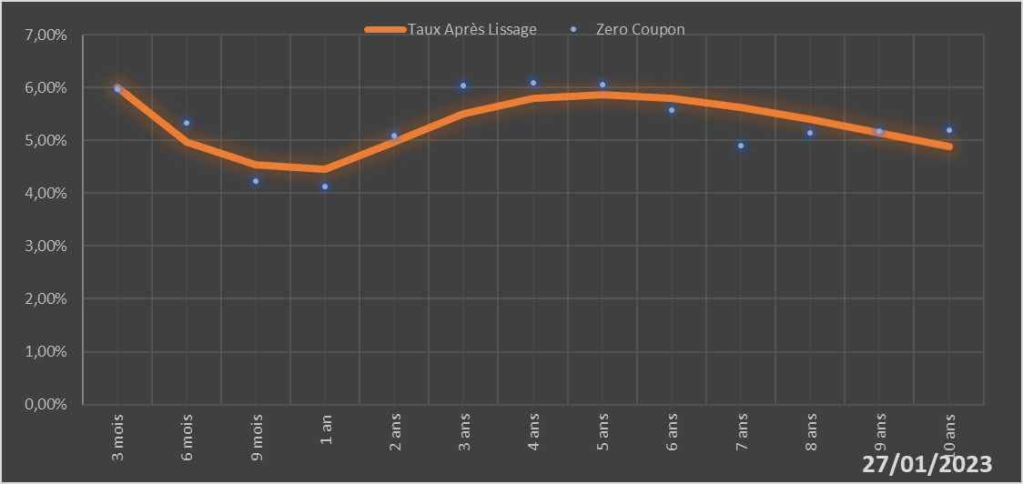

 |  | Maturité | Zero Coupon | Taux Après Lissage
 |  | 3 mois | 5.9724% | 6.0071%
 |  | 6 mois | 5.3251% | 4.9639%
 |  | 9 mois | 4.2368% | 4.5464%
 |  | 1 an | 4.1310% | 4.4466%
 |  | 2 ans | 5.0848% | 4.9632%
 |  | 3 ans | 6.0443% | 5.5115%
 |  | 4 ans | 6.0901% | 5.7983%
 |  | 5 ans | 6.0528% | 5.8695%
 |  | 6 ans | 5.5744% | 5.7926%
 |  | 7 ans | 4.9094% | 5.6221%
 |  | 8 ans | 5.1392% | 5.3971%
 |  | 9 ans | 5.1696% | 5.1446%
 |  | 10 ans | 5.1989% | 4.8825%

2023-01-27
oui

Bénin

